Sheet1


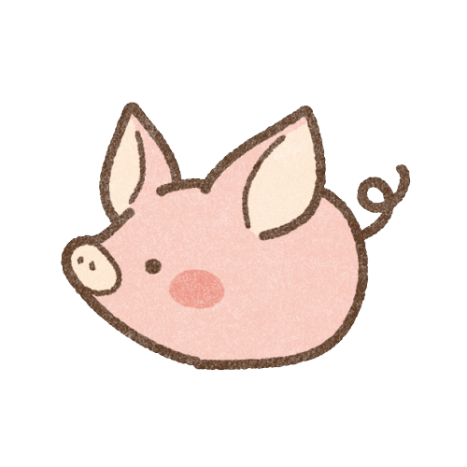


Sheet2



おさんぽ



ゲーム

ゲーム

